Probabilidade
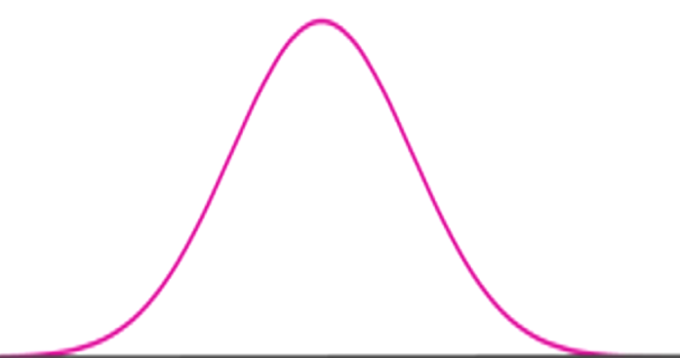
PROBABILIDADE DE UMA CONSTANTE ELÁSTICA (RIGIDEZ) SER menor que 31,2 N/m
PROBABILIDADE DE UMA CONSTANTE ELÁSTICA (RIGIDEZ) SER maior que 32 N/m
 |  |  |  |  | Probabilidades:
µ | σ
31.76 | 0.27 |  |  |  | x1 | x2 | P(X < x1) | P(x1 < X < x2) | P(X > x2)
 |  |  |  |  | 31.2 | 32 | 0.01904 | 0.7939 | 0.1870 | Soma:
 |  |  |  |  |  |  | 1.90% | 79.39% | 18.70% | 100%

 |  | 31.49 | 31.76 | 32.03
 |  | (µ-σ) | (µ) | (µ+σ)

Menor que 31,2 = 1,9%
Maior que 32 = 79,39%

Intervalo_Confiança
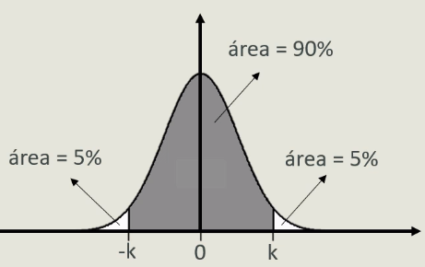
INTERVALO DE CONFIANÇA
Intervalo de Confiança = |  | 0.9

µ | σ
0 | 1.0000

 |  |  |  |  |  |  | Probabilidade inversa (cumulativa)

 |  |  |  |  |  |  | p | k |  | mínimo | máximo
 |  |  |  |  |  |  | 0.05 | -1.645 |  | 31.32 | 32.21

 |  |  | -1 | 0 | 1
 |  |  | (µ-σ) | (µ) | (µ+σ)
 |  |  |  |  |  | Intervalo de confiança com |  |  | 90.00% | está entre | 31.32 | e | 32.21

Teste_Hipótese
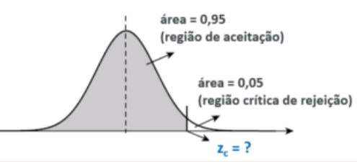
TESTE DE HIPÓTESE: Unilateral à direita
H1: Lote reprovado se k > 31.2 N/m (Cliente comprou molas com constante elástica de 31 N/m com valor máximo de 31,2 N/m)
H0: k = 31,2N/m
Nível significância (alfa) = 5% então p = 95%
µ | σ
0 | 1.0000

 |  |  |  |  |  |  |  |  | Probabilidade inversa (cumulativa)

 |  |  |  |  |  |  |  |  | p | Zc
 |  |  |  |  |  |  |  |  | 0.95 | 1.645

 |  |  |  |  | -1 | 0 | 1
 |  |  |  |  | (µ-σ) | (µ) | (µ+σ)

Cálculo z*
2.09 | Como z*> Zc, então o lote foi reprovado (Rejeitou Ho).

$$\overline{x}$$
 |  | Cálculo do p-valor
 |  | Distribuição Z
 |  | n | 26
μ
 |  |  | 31.76
σ
 |  |  | 31.2
 |  |  | 0.27
$$\frac{σ}{\sqrt{n}}$$
 |  |  | 0.052951
 |  | p | 1.00000 | (Teste unilateral à esquerda)
 |  | p | 0.00000 | (Teste unilateral à direita) |  |  |  | Pelo teste, a chance de errar é zero na aprovação da condição H1 e reprovação de Ho. Lote rejeitado
 |  | p | 0.00000 | (Teste bilateral)

Análise Erros
ANÁLISES DOS ERROS TIPO I (Erro ao rejeitar Ho) e TIPO II (Erro de não rejeitar Ho)
Situação: Cliente comprou molas com constante elástica de 32 (+/- 0,5)N/m.
As amostras estão no intervalo: 31,49 >= Ho <= 32,03 (aceitação de Ho). |  |  |  |  | Probabilidades:
Média nominal
µ | σ
31.76 | 0.27 |  |  |  | x1 | x2 | P(X < x1) | P(x1 < X < x2) | P(X > x2)
 |  |  |  |  | 31.5 | 32.5 | 0.16778 | 0.8292 | 0.0031 | Soma:
 |  |  |  |  |  |  | 16.78% | 82.92% | 0.31% | 100%

 |  |  |  |  | Probabilidade inversa (cumulativa)

 |  |  |  |  | p | Zc
 |  |  |  |  | 0.99 | 32.388
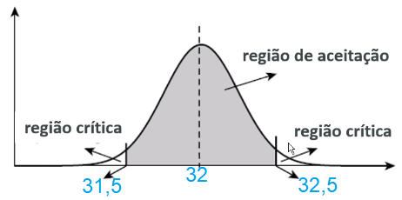

 |  | 31.49 | 31.76 | 32.03
 |  | (µ-σ) | (µ) | (µ+σ)

 | CONCLUSÃO:
 | Probabilidade de cair na região de aceitação é de : |  | 82.92%
 | Probabilidade de errar ao rejeitar Ho (erro tipo 1) é de : |  |  | 17.08%

Correlação
 |  |  |  |  | CORRELAÇÃO ENTRE GRANDEZAS
cargas | forca | Lo | L | Deformação (x) | Rigidez (K)
1 | 0.1 | 27 | 29.9 | 0.0029 | 34.48
2 | 0.15 | 27 | 31.3 | 0.0043 | 34.88
3 | 0.23 | 27 | 34 | 0.007 | 32.86
4 | 0.45 | 27 | 41.4 | 0.0144 | 31.25
5 | 0.55 | 27 | 44.2 | 0.0172 | 31.98
6 | 0.68 | 27 | 47.2 | 0.0202 | 33.66
7 | 0.72 | 27 | 50 | 0.023 | 31.3
8 | 0.83 | 27 | 51.9 | 0.0249 | 33.33
9 | 1.05 | 27 | 58 | 0.031 | 33.87 |  | COVARIÂNCIA | 0.024141791124 |  | Como deu positivo, significa que a correlação entre as grandezas força e deformação é positiva.
10 | 1.15 | 27 | 61.2 | 0.0342 | 33.63
11 | 1.21 | 27 | 66 | 0.039 | 31.03 |  | COEF. CORRELAÇÃO | 0.99901517555 |  | Valor muito próximo de 1, assim a correlação é linear e muito forte entre a força e a deformação
12 | 1.23 | 27 | 66.3 | 0.0393 | 31.3
13 | 1.35 | 27 | 69.3 | 0.0423 | 31.91
14 | 1.55 | 27 | 76.4 | 0.0494 | 31.38
15 | 1.71 | 27 | 82.5 | 0.0555 | 30.81 |  | Teste de Hipótese Linear |  |  | (Para verificar se a correlação é estatisticamente significativa entre as grandezas)
16 | 1.75 | 27 | 83.8 | 0.0568 | 30.81 |  | Probabilidade inversa (cumulativa) - distribuição t
17 | 1.92 | 27 | 91.7 | 0.0647 | 29.68
18 | 2.04 | 27 | 94.6 | 0.0676 | 30.18 |  |  | n | ν | α | tc | Nível de significância | 2.0%
19 | 2.15 | 27 | 97.4 | 0.0704 | 30.54 |  |  | 26 | 24 | 2.00% | -2.492 | Ho: p = 0 assume que não há associação entre as variáveis (independentes) e H1 : p !=0 assume que as variáveis são dependentes.
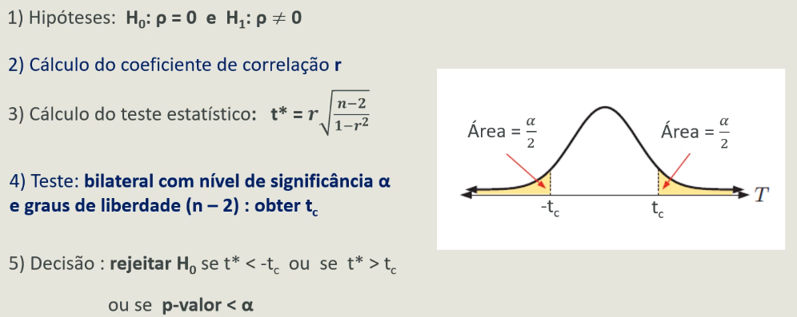
20 | 2.19 | 27 | 98.5 | 0.0715 | 30.63
21 | 2.25 | 27 | 99.74 | 0.07274 | 30.93 |  | Cálculo do t* | 110.30374268 | Ho rejeitado
22 | 2.4 | 27 | 105.5 | 0.0785 | 30.57
23 | 2.55 | 27 | 108.2 | 0.0812 | 31.4
24 | 2.72 | 27 | 112.3 | 0.0853 | 31.89
25 | 2.85 | 27 | 119.5 | 0.0925 | 30.81
26 | 3 | 27 | 124.5 | 0.0975 | 30.77

 |  |  |  |  |  | Portanto, como |t*| > |tc|, Ho é rejeitado e há evidência significativa da correlação entre as grandezas força e deformação.

Regressão
 |  | REGRESSÃO LINEAR

$$\overline{x}$$
$$\overline{y}$$
$$\overline{x}$$
$$\overline{y}$$
$$\overline{x}$$
$$\overline{y}$$
 | Deformação (m) | Força (N) | xi - | yi - | (xi - )2 | (yi - )2 | (xi - )(yi - )
 | 0.0029 | 0.1 | -0.04 | -1.39 | 0.00 | 1.94 | 0.06
 | 0.0043 | 0.15 | -0.04 | -1.34 | 0.00 | 1.80 | 0.06
 | 0.007 | 0.23 | -0.04 | -1.26 | 0.00 | 1.59 | 0.05
 | 0.0144 | 0.45 | -0.03 | -1.04 | 0.00 | 1.08 | 0.03
 | 0.0172 | 0.55 | -0.03 | -0.94 | 0.00 | 0.89 | 0.03
 | 0.0202 | 0.68 | -0.03 | -0.81 | 0.00 | 0.66 | 0.02
 | 0.023 | 0.72 | -0.02 | -0.77 | 0.00 | 0.60 | 0.02
 | 0.0249 | 0.83 | -0.02 | -0.66 | 0.00 | 0.44 | 0.02
 | 0.031 | 1.05 | -0.02 | -0.44 | 0.00 | 0.19 | 0.01
Rigidez
 | 0.0342 | 1.15 | -0.01 | -0.34 | 0.00 | 0.12 | 0.00
 | 0.039 | 1.21 | -0.01 | -0.28 | 0.00 | 0.08 | 0.00
 | 0.0393 | 1.23 | -0.01 | -0.26 | 0.00 | 0.07 | 0.00
 | 0.0423 | 1.35 | -0.01 | -0.14 | 0.00 | 0.02 | 0.00
 | 0.0494 | 1.55 | 0.00 | 0.06 | 0.00 | 0.00 | 0.00
 | 0.0555 | 1.71 | 0.01 | 0.22 | 0.00 | 0.05 | 0.00
 | 0.0568 | 1.75 | 0.01 | 0.26 | 0.00 | 0.07 | 0.00
 | 0.0647 | 1.92 | 0.02 | 0.43 | 0.00 | 0.18 | 0.01
 | 0.0676 | 2.04 | 0.02 | 0.55 | 0.00 | 0.30 | 0.01
 | 0.0704 | 2.15 | 0.02 | 0.66 | 0.00 | 0.43 | 0.01
 | 0.0715 | 2.19 | 0.02 | 0.70 | 0.00 | 0.49 | 0.02
 | 0.07274 | 2.25 | 0.02 | 0.76 | 0.00 | 0.58 | 0.02
 | 0.0785 | 2.4 | 0.03 | 0.91 | 0.00 | 0.83 | 0.03
 | 0.0812 | 2.55 | 0.03 | 1.06 | 0.00 | 1.12 | 0.04
 | 0.0853 | 2.72 | 0.04 | 1.23 | 0.00 | 1.51 | 0.05
 | 0.0925 | 2.85 | 0.04 | 1.36 | 0.00 | 1.85 | 0.06
 | 0.0975 | 3 | 0.05 | 1.51 | 0.00 | 2.28 | 0.07 | Pela equação extraída no ajuste de reta no gráfico:
 |  | Total | 0.00 | 0.00 | 0.02 | 19.14 | 0.63 | O coeficiente angular é 30,44 (N/m), equivale à constante elástica ou rigidez da mola.
 |  |  |  |  |  |  |  | E o coeficiente linear é de 0,0359.
Médias | 0.05 | 1.49

 | Coef. Correlação | 0.999 |  | Cálculo da correlação através dos desvios e da fórmula.

 | Coef. Correlação | 0.999 |  | Cálculo automático do coeficiente de correlação.

 |  | Cálculo do coefiente b | 30.439793267 |  | Coeficiente angular é a constante elástica ou rigidez da mola
 |  | Cálculo do coeficiente a | 0.04 |  | Coeficiente linear deve ser um valor próximo a zero, pois quando a força for zero a deformação também é zero.

 | Observação: Os valores obtidos pelo cálculo e pelo ajuste de reta são praticamente iguais, assim a equação da reta para este problema é: |  |  |  |  |  |  |  | F = 0,04 + 30,44.x

 |  | Previsão da força |  |  | Previsão da Deformação
 |  | x = Deformação (m) | Força (N) |  | Força (N) | Deformação(m)
 |  | 2 | 60.92 |  | 60.92 | 2

